2. RAP-RAC
SECCIÓN 2 RAP-RAC

Guardar
RESULTADOS DE APRENDIZAJE DE PROGRAMA (RAP) (Que el micro currículo tributa)
RAP 1
RAP 2
RAP 3
RAP 4
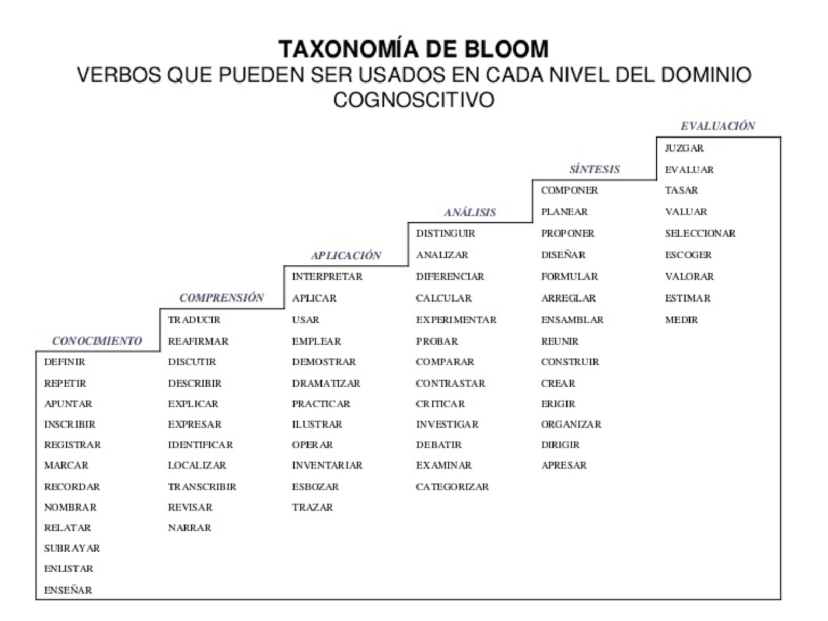
RAP 5
RAP 6
RAP 7
Avance del plan de Estudios
RAP 8
RAP 9
RAP 10
RESULTADOS DE APRENDIZAJE DE CURSO (RAC) (En caso de formular un RAC adicional inserte una fila Y AGREGUE LA TRIBBUTACIÓN)
RAC 1
Tributa a RAP | RAP 1 | Revisar los verbos, de acuerdo al dominio del tema, de acuerdo la taxonomía de Bloom Recuerdar la estructura de creación del Resultado de Aprendizaje: Verbo en Infinitivo + Objeto y/o sujeto + Condición/ Contexto El resultado de Aprendizaje de Curso se escribe en la parte azul
 | RAP 2
 | RAP 3
 | RAP 4
 | RAP 5
 | RAP 6
 | RAP 7
 | RAP 8
 | RAP 9
 | RAP 10
RAC 2
Tributa a RAP | RAP 1 | Si Aplica, poner un segundo RAC, poner en la recuadro azul claro Revisar los verbos, de acuerdo al dominio del tema, de acuerdo la taxonomía de Bloom Recuerdar la estructura de creación del Resultado de Aprendizaje: Verbo en Infinitivo + Objeto y/o sujeto + Condición/ Contexto
 | RAP 2
 | RAP 3 |  | La elaboración de RAC, se realiza basado en la taxonomia de Bloom: Semestres de (9) y (10)
 | RAP 4
 | RAP 5
 | RAP 6
 | RAP 7
 | RAP 8
 | RAP 9
 | RAP 10

https://es.scribd.com/document/360544532/Posibles-Verbos-Precisos-Bloom-pdf

Documento Imprimir
 |  | GESTIÓN CURRICULAR |  |  |  | Código: FO-CU-005

 |  |  |  |  |  | Versión: 01
 |  | CONTENIDO MICRO-CURRICULAR
 |  |  |  |  |  | Fecha : junio 2023

Programa Académico |  | -
Nombre de la Asignatura |  | -
Código de Asignatura |  | 0 |  | Semestre: | -
Número de Créditos: | 2 | Horas Acompañamiento Directo: |  | 2 | Horas Trabajo Independiente |  | 4
Asignatura Habilitable: |  | Habilitable

Conocimientos Previos
1 | -
2 | -
3 | -
4 | -
5 | -
6 | -
7 | -
8 | -
9 | -
10 | -

Descripción de la Asignatura
0

RESULTADOS DE APRENDIZAJE DE PROGRAMA (RAP) (Que el micro currículo tributa)
RAP 1 | -
RAP 2 | -
RAP 3 | -
RAP 4 | -
RAP 5 | -
RAP 6 | -
RAP 7 | -
RAP 8 | -
RAP 9 | -
RAP 10 | -
RESULTADOS DE APRENDIZAJE DEL CURSO (RAC) Nota: En caso de formular un RAC adicional inserte un cuadro adicional
- |  |  |  |  |  | RAP 1 | -
 |  |  |  |  |  | RAP 2 | -
 |  |  |  |  |  | RAP 3 | -
 |  |  |  |  |  | RAP 4 | -
 |  |  |  |  |  | RAP 5 | -
 |  |  |  |  |  | RAP 6 | -
 |  |  |  |  |  | RAP 7 | -
 |  |  |  |  |  | RAP 8 | -
 |  |  |  |  |  | RAP 9 | -
 |  |  |  |  |  | RAP 10 | -
RESULTADOS DE APRENDIZAJE DEL CURSO (RAC) Nota: En caso de formular un RAC adicional inserte un cuadro adicional
- |  |  |  |  |  | RAP 1 | -
 |  |  |  |  |  | RAP 2 | -
 |  |  |  |  |  | RAP 3 | -
 |  |  |  |  |  | RAP 4 | -
 |  |  |  |  |  | RAP 5 | -
 |  |  |  |  |  | RAP 6 | -
 |  |  |  |  |  | RAP 7 | -
 |  |  |  |  |  | RAP 8 | -
 |  |  |  |  |  | RAP 9 | -
 |  |  |  |  |  | RAP 10 | -

CONTENIDO:
Nombre del Tema 1: | -

-
-
-
-
-
-
-
-
-
-
-
-
-
-
-
Nombre del Tema 2: | -

-
-
-
-
-
-
-
-
-
-
-
-
-
-
-
Nombre del Tema 3: | -

-
-
-
-
-
-
-
-
-
-
-
-
-
-
-
Nombre del Tema 4: | -

-
-
-
-
-
-
-
-
-
-
-
-
-
-
-
Nombre del Tema 5: | -

-
-
-
-
-
-
-
-
-
-
-
-
-
-
-
Nombre del Tema 6: | -

-
-
-
-
-
-
-
-
-
-
-
-
-
-
-
Estrategias de Aprendizaje
Lección Magistral |  |  |  | Aprendizaje Orientado a Proyecto
- | Exposición del Académico |  |  | - | Realización de un Proyecto
- | Lectura dirigida |  |  | - | Resolver problemas o Actividades.
- | Revisión Bibliográfica |  |  | - | Asumir Responsabilidades
- | Seminario |  |  | - | Guías y procedimientos
- | Conferencia |  |  | - | Participación en Proyectos de Investigación
Estudios de Caso |  |  |  | Aprendizaje Colaborativo
- | Problemas Reales |  |  | - | Integración de grupos
- | Análisis completo del Problema |  |  | - | Panel de discusión
- | Desarrollo de Guías |  |  | - | Foro del Diálogo
- | Visitas de Campo o empresarial |  |  | Otros
- | Prácticas de Laboratorio |  |  | - | La clase Invertida - The Flipped Classroom.
Aprendizaje Basado en Problemas |  |  |  | - | Mediación por Tics
- | Situaciones Problemáticas de contexto real |  |  | - | Recurso Multimedia
- | Simulaciones |  |  | - | -
- | El profesor como facilitador |  |  | - | -
- | Talleres teóricos - prácticos (Talleres teniendo en cuenta el ABP) |  |  | - | -
Rubrica de Evaluación

El saber |  | Conocimientos, dominio del tema
El saber hacer |  | Recursos Utilizados, Desarrollo
El ser y el convivir |  | Comunicación, Respeto
Escala de valoración |  | Criterio de Valoración | Descripción del Desempeño
Desde | Hasta |  | Dominio/ Conocimiento | Recursos Utilizados | Desarrollo | Comunicación | Respeto
4.01 | 5.00 | Excelente | Tiene excelente dominio del tema, comunica claramente las ideas y frente a las preguntas emite respuestas precisas | Hace empleo adecuado de los recursos didácticos, sacándole el mayor provecho, lo que resulta favorable para el desarrollo de su proceso académico. | Aprovecha y se ajusta al tiempo asignado, para la entrega de sus actividades académicas. | Sabe aclarar todas las dudas sobre el tema con ideas claras y precisas incluso va más allá del límite de la respuesta | Muestra respeto por el tema tratado y por sus compañeros que requieren alguna aclaración
3.01 | 4.00 | Bueno | Maneja el Dominio del tema, aunque algunas ideas no quedan muy claras y hay error en la respuesta de una pregunta | Presenta y utiliza recursos didácticos, aunque no le saca el mayor provecho para el desarrollo de su proceso académico. | Se ajusta al tiempo asignado, en algunas ocasiones,para la entrega de sus actividades académicas. | Sabe aclarar las dudas de los compañeros sin ir más allá | Muestra respeto por el tema tratado pero la forma de responder a sus compañeros no es del todo correcta
2.01 | 3.00 | Deficiente | Poco dominio sus respuestas demuestran imprecisión que obligan a solicitar mayor aclaración | utiliza pocos recursos y solo son utilizados en algunos momentos de su proceso académico. | Dedica mucho tiempo algunos aspectos, lo que hace que demore en la entrega de sus actividades. | En algunos en algunas preguntas emite respuestas adecuadas y en otras solo son superficiales | Muestra poco respeto por el tema tratado y sus respuestas a sus compañeros denota sarcasmo y despectividad
0.00 | 2.00 | Insuficiente | No hay dominio del tema lo que no le permite responder correctamente las preguntas | Presenta recursos pero no son utilizados | El tiempo asignado no lo utiliza adecuadamente en la entrega de las actividades académicas. | No sabe aclarar ninguna duda presentada por los compañeros y del docente | No demuestra respeto por el tema ni por sus compañeros dando respuestas inapropiadas
BIBLIOGRAFIA
AUTOR (ES) |  | TITULO |  |  | Editorial |  | Edición y/ o Año
- |  | - |  |  | - |  | -
- |  | - |  |  | - |  | -
- |  | - |  |  | - |  | -
- |  | - |  |  | - |  | -
- |  | - |  |  | - |  | -
- |  | - |  |  | - |  | -
- |  | - |  |  | - |  | -
- |  | - |  |  | - |  | -
- |  | - |  |  | - |  | -
- |  | - |  |  | - |  | -
- |  | - |  |  | - |  | -
- |  | - |  |  | - |  | -
- |  | - |  |  | - |  | -
- |  | - |  |  | - |  | -
- |  | - |  |  | - |  | -
- |  | - |  |  | - |  | -
- |  | - |  |  | - |  | -
- |  | - |  |  | - |  | -
- |  | - |  |  | - |  | -
- |  | - |  |  | - |  | -
- |  | - |  |  | - |  | -
- |  | - |  |  | - |  | -
- |  | - |  |  | - |  | -
- |  | - |  |  | - |  | -

CIBERGRAFÍA
AUTOR (ES) |  | TITULO |  |  | Recuperado Día/Mes/Año |  | Disponible en <URL>
- |  | - |  |  | 0 |  | -
- |  | - |  |  | 0 |  | -
- |  | - |  |  | 0 |  | -
- |  | - |  |  | 0 |  | -
- |  | - |  |  | 0 |  | -
- |  | - |  |  | 0 |  | -
- |  | - |  |  | 0 |  | -
- |  | - |  |  | 0 |  | -
- |  | - |  |  | 0 |  | -
- |  | - |  |  | 0 |  | -
- |  | - |  |  | 0 |  | -
- |  | - |  |  | 0 |  | -
- |  | - |  |  | 0 |  | -
- |  | - |  |  | 0 |  | -
- |  | - |  |  | 0 |  | -
- |  | - |  |  | 0 |  | -
- |  | - |  |  | 0 |  | -
- |  | - |  |  | 0 |  | -
- |  | - |  |  | 0 |  | -
- |  | - |  |  | 0 |  | -

